Human Asprosin
0.965 | 0.183 | 0.176 | 0.18 | 0.144 | 0.25 | 0.196 | 0.243 | 0.235 | 0.239 | 0.215 | 0.263
0.479 | 0.478 | 0.168 | 0.194 | 0.131 | 0.163 | 0.172 | 0.227 | 0.226 | 0.165 | 0.228 | 0.256
0.31 | 0.177 | 0.171 | 0.125 | 0.146 | 0.193 | 0.192 | 0.171 | 0.24 | 0.18 | 0.241 | 0.285
0.207 | 0.13 | 0.155 | 0.144 | 0.181 | 0.18 | 0.107 | 0.159 | 0.192 | 0.204 | 0.215 | 0.168
0.162 | 0.155 | 0.194 | 0.204 | 0.21 | 0.177 | 0.23 | 0.182 | 0.262 | 0.235 | 0.269 | 0.224
0.09 | 0.23 | 0.129 | 0.178 | 0.205 | 0.181 | 0.15 | 0.093 | 0.192 | 0.17 | 0.204 | 0.224
0.182 | 0.202 | 0.185 | 0.275 | 0.208 | 0.257 | 0.192 | 0.231 | 0.276 | 0.221 | 0.243 | 0.205
0.216 | 0.188 | 0.172 | 0.139 | 0.179 | 0.213 | 0.163 | 0.187 | 0.226 | 0.273 | 0.263 | 0.201

Human Asprosin
 | abs | abs-blank | expected | result
std1 | 0.965 | 0.875 | 64 | 64.1986
std2 | 0.479 | 0.389 | 32 | 30.5249
std3 | 0.31 | 0.22 | 16 | 17.1945
std4 | 0.207 | 0.117 | 8 | 8.6599
std5 | 0.162 | 0.072 | 4 | 4.8336
blank | 0.09 | 0 | 0 | -1.4117

 |  |  |  |  |  |  |  | concentratıon (ng/ml)

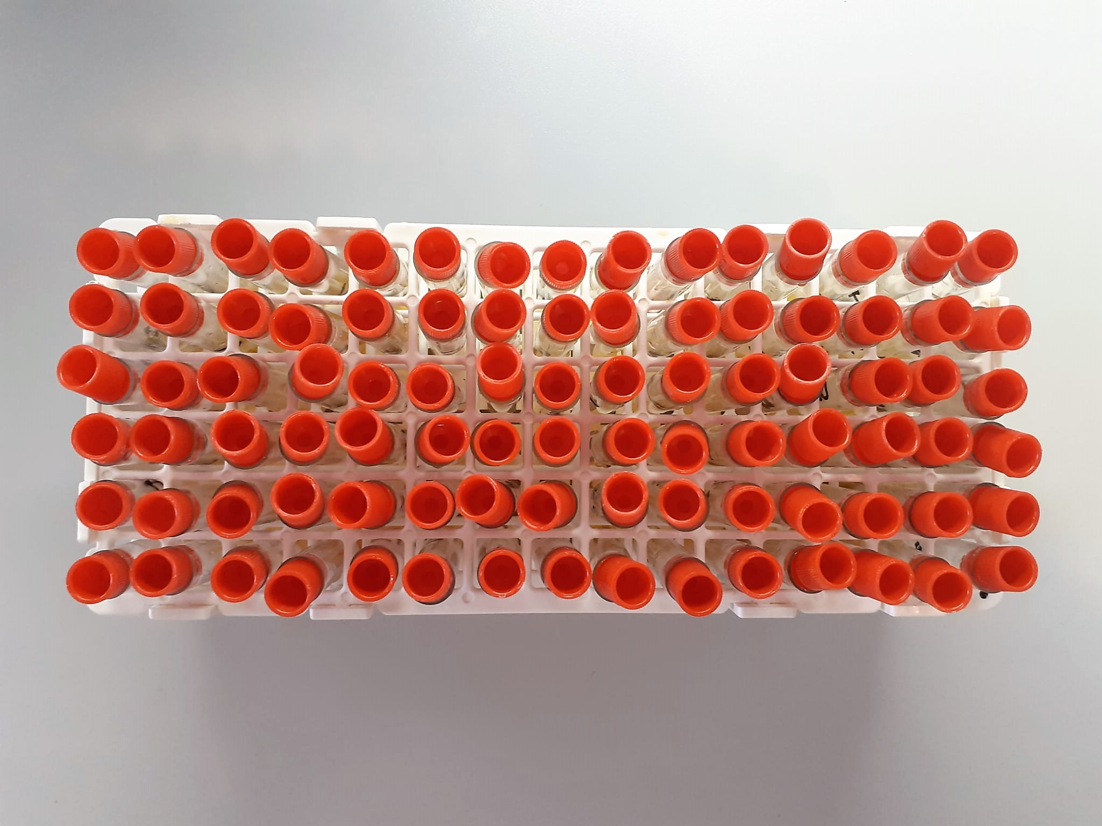
Numune | absorbans | abs-blank | result | NOT
1 | 0.182 | 0.092 | 6.5415 | lipemi
2 | 0.216 | 0.126 | 9.4180
3 | 0.183 | 0.093 | 6.6266
4 | 0.478 | 0.388 | 30.4485
5 | 0.177 | 0.087 | 6.1156
6 | 0.13 | 0.04 | 2.0767
7 | 0.155 | 0.065 | 4.2331
8 | 0.23 | 0.14 | 10.5926
9 | 0.202 | 0.112 | 8.2377
10 | 0.188 | 0.098 | 7.0516 | hemolizli
11 | 0.176 | 0.086 | 6.0304 | lipemi
12 | 0.168 | 0.078 | 5.3472
13 | 0.171 | 0.081 | 5.6036
14 | 0.155 | 0.065 | 4.2331
15 | 0.194 | 0.104 | 7.5606
16 | 0.129 | 0.039 | 1.9900
17 | 0.185 | 0.095 | 6.7967
18 | 0.172 | 0.082 | 5.6890
19 | 0.18 | 0.09 | 6.3712
20 | 0.194 | 0.104 | 7.5606
21 | 0.125 | 0.035 | 1.6432 | ağır lipemi
22 | 0.144 | 0.054 | 3.2865
23 | 0.204 | 0.114 | 8.4066
24 | 0.178 | 0.088 | 6.2009
25 | 0.275 | 0.185 | 14.3293
26 | 0.139 | 0.049 | 2.8551
27 | 0.144 | 0.054 | 3.2865
28 | 0.131 | 0.041 | 2.1633
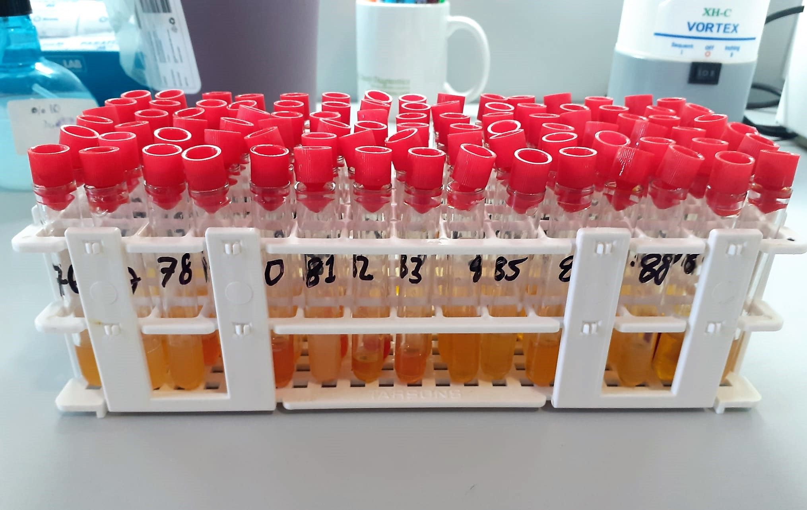
29 | 0.146 | 0.056 | 3.4589
30 | 0.181 | 0.091 | 6.4564
31 | 0.21 | 0.12 | 8.9129
32 | 0.205 | 0.115 | 8.4911
33 | 0.208 | 0.118 | 8.7442 | lipemi
34 | 0.179 | 0.089 | 6.2861
35 | 0.25 | 0.16 | 12.2607
36 | 0.163 | 0.073 | 4.9193 | hemolizli
37 | 0.193 | 0.103 | 7.4758
38 | 0.18 | 0.09 | 6.3712
39 | 0.177 | 0.087 | 6.1156
40 | 0.181 | 0.091 | 6.4564
41 | 0.257 | 0.167 | 12.8417
42 | 0.213 | 0.123 | 9.1656 | yüksek hemolizli
43 | 0.196 | 0.106 | 7.7301
44 | 0.172 | 0.082 | 5.6890
45 | 0.192 | 0.102 | 7.3911
46 | 0.107 | 0.017 | 0.0766
47 | 0.23 | 0.14 | 10.5926
48 | 0.15 | 0.06 | 3.8033
49 | 0.192 | 0.102 | 7.3911
50 | 0.163 | 0.073 | 4.9193
51 | 0.243 | 0.153 | 11.6782
52 | 0.227 | 0.137 | 10.3414
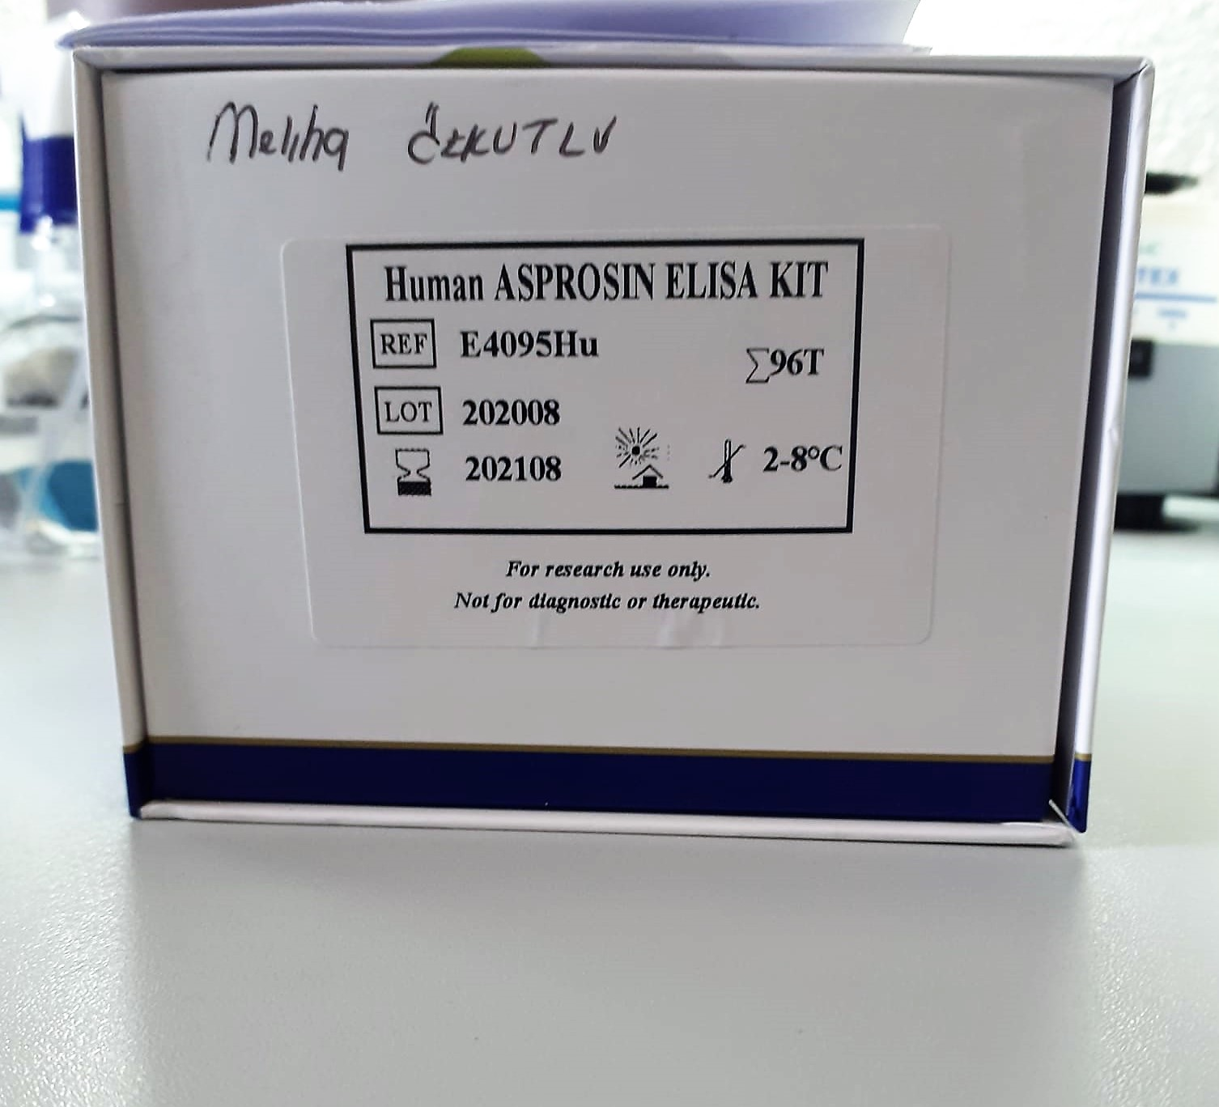
53 | 0.171 | 0.081 | 5.6036
54 | 0.159 | 0.069 | 4.5764
55 | 0.182 | 0.092 | 6.5415
56 | 0.093 | 0.003 | -1.1484
57 | 0.231 | 0.141 | 10.6763
58 | 0.187 | 0.097 | 6.9666
59 | 0.235 | 0.145 | 11.0107
60 | 0.226 | 0.136 | 10.2576
61 | 0.24 | 0.15 | 11.4281
62 | 0.192 | 0.102 | 7.3911
63 | 0.262 | 0.172 | 13.2559
64 | 0.192 | 0.102 | 7.3911 | hemolizli
65 | 0.276 | 0.186 | 14.4116
66 | 0.226 | 0.136 | 10.2576 | hemolizli
67 | 0.239 | 0.149 | 11.3447 | hemolizli
68 | 0.165 | 0.075 | 5.0906 | lipemi
69 | 0.18 | 0.09 | 6.3712
70 | 0.204 | 0.114 | 8.4066
71 | 0.235 | 0.145 | 11.0107
72 | 0.17 | 0.08 | 5.5182 | hemolizli
73 | 0.221 | 0.131 | 9.8382 | lipemi
74 | 0.273 | 0.183 | 14.1644 | yüksek hemolizli
75 | 0.215 | 0.125 | 9.3339
76 | 0.228 | 0.138 | 10.4252
77 | 0.241 | 0.151 | 11.5115
78 | 0.215 | 0.125 | 9.3339
79 | 0.269 | 0.179 | 13.8345
80 | 0.204 | 0.114 | 8.4066 | hemolizli
81 | 0.243 | 0.153 | 11.6782 | lipemi
82 | 0.263 | 0.173 | 13.3386
83 | 0.263 | 0.173 | 13.3386
84 | 0.256 | 0.166 | 12.7588
85 | 0.285 | 0.195 | 15.1516
86 | 0.168 | 0.078 | 5.3472
87 | 0.224 | 0.134 | 10.0899
88 | 0.224 | 0.134 | 10.0899
89 | 0.205 | 0.115 | 8.4911
90 | 0.201 | 0.111 | 8.1531

